Hárok1
 PaedDr. Jana Humeníková
DOPLŇOVAČKA

Doplň y/ý; i/í:

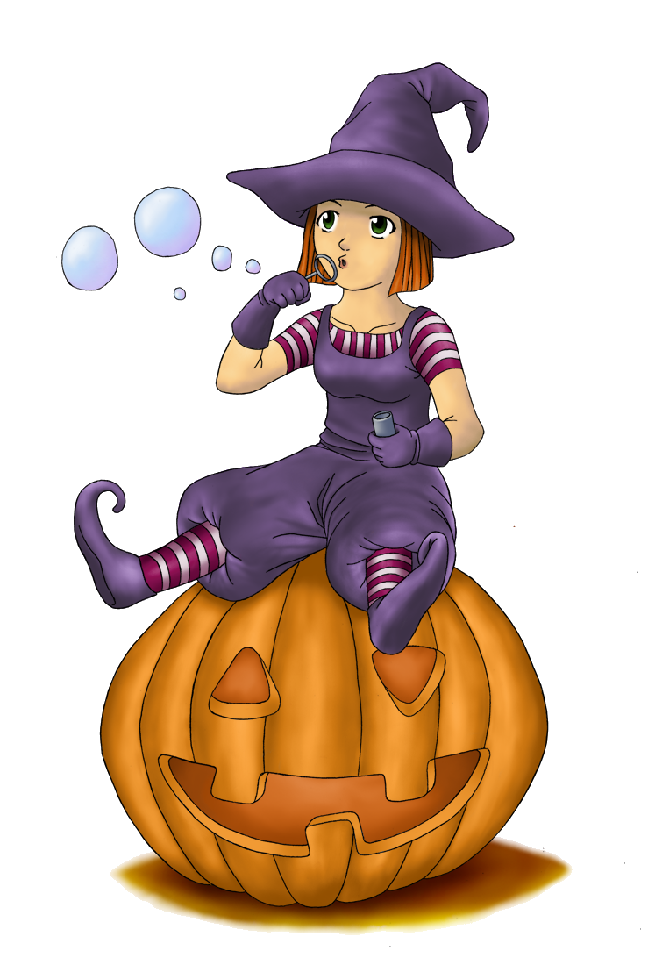
Ý
kap |  | tán | 0 | p | ramída | 0
i
kop |  | tko | 0 | p | žamko | 0

kop |  | ja | 0 | p | somka | 0

í
zap |  | tať | 0 | p | vnica | 0
Y
zap |  | jať | 0 | p | tva | 0

prep |  | ch | 0 | p | tačky | 0

prep |  | s | 0 | p | riť sa | 0

odp |  | kať | 0 | p | tliačiť | 0

zap |  | riť sa | 0 | p | vónia | 0

lep |  | dlo | 0 | p | rát | 0

 | Maximálny počet bodov: |  |  |  | 20
 | Dosiahnutý počet bodov: |  |  |  | 0
 | % úspešnosti: |  |  |  | 0.00%
 | Známka: |  |  |  | 5

